FLUID MEMBRANE
 |  |  |  | FLUID MEMBRANE CALCULATOR version 1.01

 |  |  | CÁLCULO DE LA COBERTURA DE LA MEMBRANA LÍQUIDA
 |  |  | para aplicaciones con pincel o pulverización

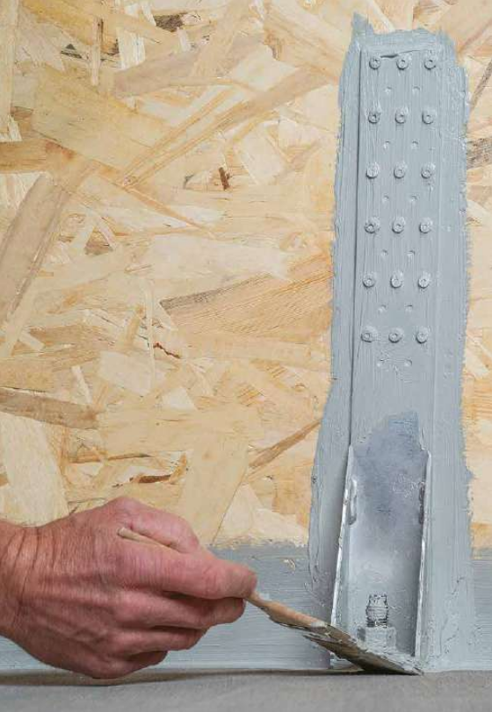
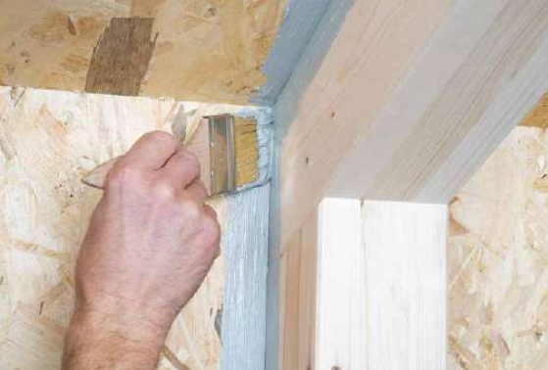

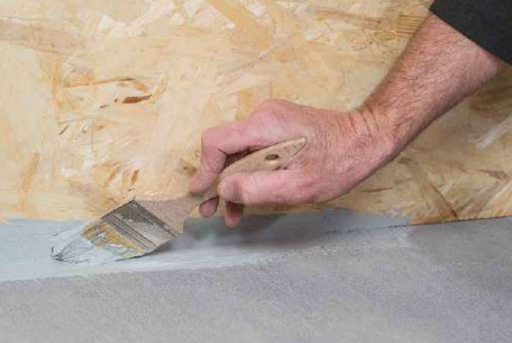

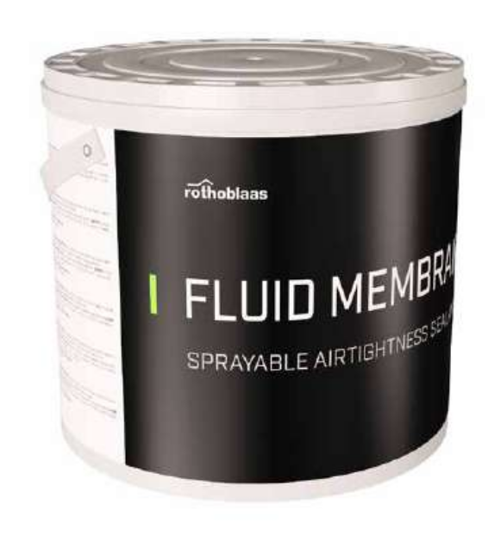

Peso por cubo |  | 10.0 kg

 |  | micron, µm
Espesor de aplicación |  | 200
 |  | 0.20 mm

Densidad (20°C) |  | 1.45 kg/L
Cobertura @ Espesor de aplicación |  | 0.29 kg/sq m

Área de cobertura |  | 50.0 sq m
Desperdicio |  | 5%

Cantidad total |  | 2
Código | FLUIDMEM

NOTA:
1. Este cálculo estima la cantidad de membrana en base a aplicaciones típicas y el factor de exceso seleccionado. La cobertura puede variar según las condiciones específicas de la aplicación: temperatura, humedad relativa, ventilación y porosidad del sustrato.
2. Rothoblaas se reserva el derecho de actualizar o cambiar los métodos de cálculo, diseños o modelos sin previo aviso ni responsabilidad.
3. Visita www.rothoblaas.com para obtener los recursos de diseño más actualizados.
4. La aplicación del producto debe realizarse de acuerdo con la literatura de Rothoblaas para el uso previsto.
5. La transmisión de vapor de agua para aplicaciones típicas es inferior a 5m Sd.
6. La transmisión de vapor de agua para un espesor de aplicación de 200 µm es de 1,8 m Sd.

